数据资产
使用UPrimaryDataAsset作为道具的情况

特别注意数据资产是静态常量

 | 一个数据资产和血瓶绑定是可以的，因为血瓶数据是固定的，没有随机变量，只需要统计血瓶数量就可以。
 |  | 可以用TMap<UDiaBalShadowPrimaryDataAsset*, FComplexData> ComplexItemData存储血瓶
 |  | 这里数据资产作为key，记录同一种数据资产的数据量就可以。

 | 一个数据资产不能和一种武器绑定，因为武器有基础数据，还有随机属性，每一个武器随机属性都不同。
 |  | 这种情况就不能用数据资产作为key存储武器
 |  | 只能用随机id作为key，将数据资产和随机属性统合成为一个新的结构作为数据，
 |  | 再将武器存起来TMap<FString, FUniqueData> UniqueItemData
 |  | 因为同种武器使用的资产是同一个，所以资产名称是一样的，可以通过资产名称获取同种武器的数量。

创建资产
 | class DIABALSHADOW_API UDiaBalShadowPrimaryDataAsset : public UPrimaryDataAsset
 | 继承UPrimaryDataAsset创建一个自定义资产的基础类，在基础类里面定义一些通用的数据和函数。
 | 并重写virtual FPrimaryAssetId GetPrimaryAssetId() const override
 | FPrimaryAssetId UDiaBalShadowPrimaryDataAsset::GetPrimaryAssetId() const
 | {
 |  | return FPrimaryAssetId(ItemType, GetFName());
 | }
 | GetFName()获取的是当前资产文件名
 | 通过资产类型和文件名组合成为一个资产的唯一标识

 | 再以自定义资产基础类为基础，创建各种资产类的基础类。比如药瓶，武器，技能，金币。
 | 并赋予资产类型，以便后续使用资产的时候，方便判断使用的是哪种资产。
 | class DIABALSHADOW_API UPotionItem : public UDiaBalShadowPrimaryDataAsset
 | UPotionItem()
 | {
 |  | ItemType = UDiaBalShadowAssetManager::PotionItemType;
 | }

 | 在UE5编辑器里面创建一个血瓶数据资产
 | 同样还可以用UPotionItem为基础，创建魔法瓶，体力药剂等数据资产。
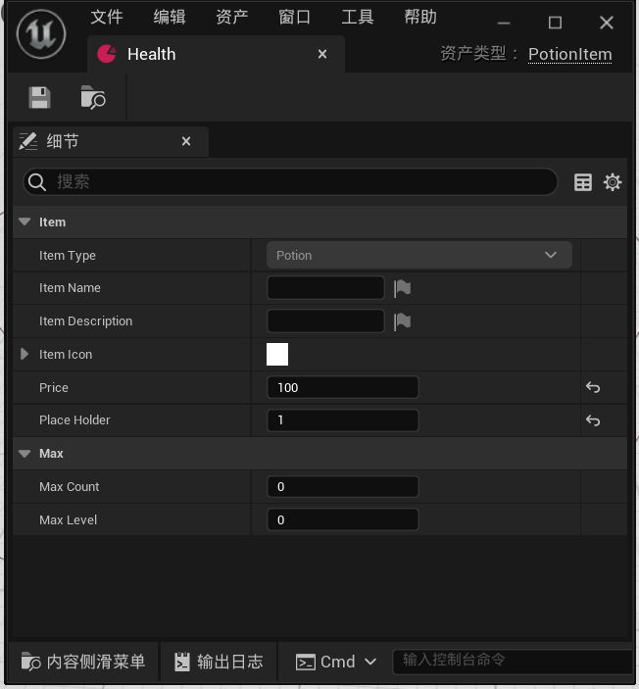

 | 然后在资产管理器里面添加要扫描的资产路径
 | 在这里添加路径的目的是为了使用资产管理器动态加载资产时候用。
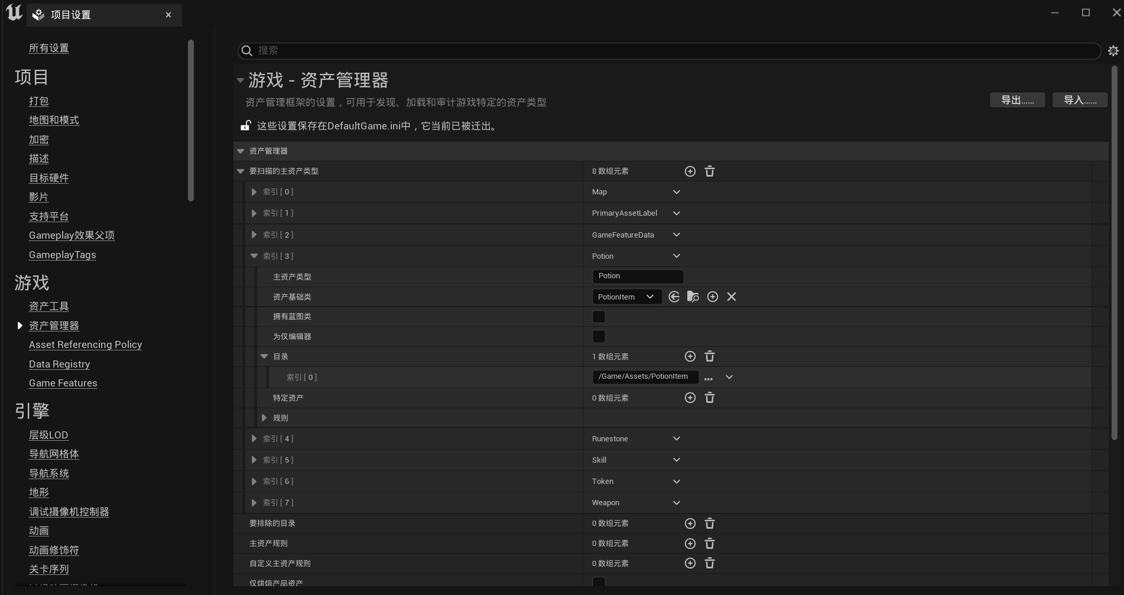

让资产跟道具绑定
 | 在物品对象里面创建一个资产变量，赋予上面创建好的资产，这样一个道具里面就拥有了一个数据资产。
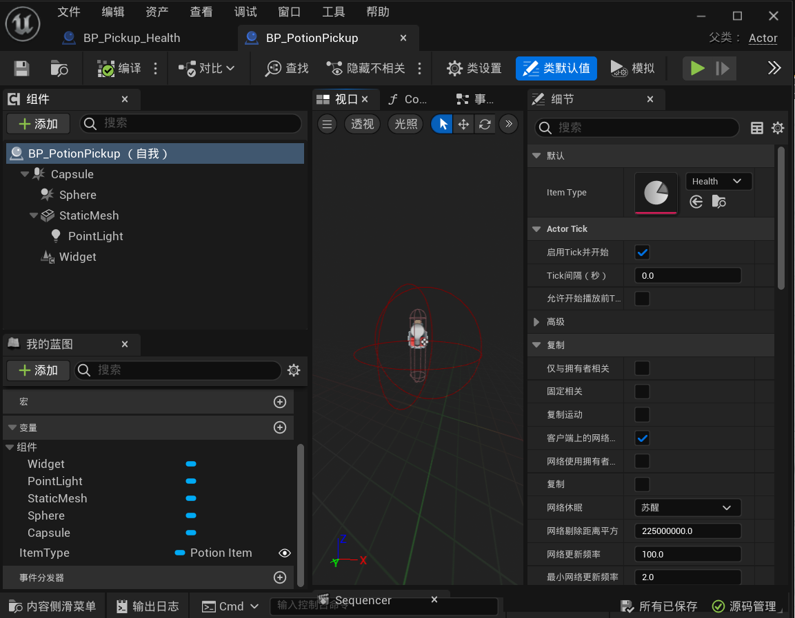

 | 武器道具因为随机属性的问题，不能直接跟一个资产做绑定，所以使用的是数据资产和随机属性统合的数据结构。
 | 在这个结构里面武器道具拥有一个uid，一个数据资产作为基础数据用，还有一组随机属性。
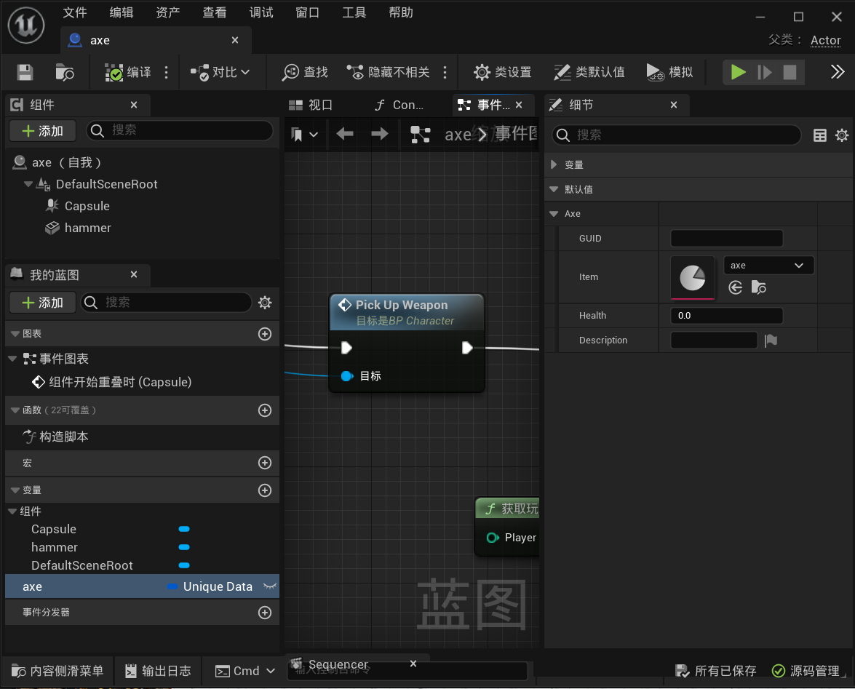

自定义资产管理器
 | class DIABALSHADOW_API UDiaBalShadowAssetManager : public UAssetManager
 | 继承UAssetManager创建一个自定义资产管理器
 | const FPrimaryAssetType | UDiaBalShadowAssetManager::PotionItemType = TEXT("Potion");
 | 创建并初始化自定义资产类型

 | 用下面的方法找到资产，并加载。传入的资产id是资产类型+资产名称。
 | FSoftObjectPath ItemPath = GetPrimaryAssetPath(PrimaryAssetId);
 | UDiaBalShadowPrimaryDataAsset* LoadedItem = Cast<UDiaBalShadowPrimaryDataAsset>(ItemPath.TryLoad());

道具管理
 | class DIABALSHADOW_API UDiaBalShadowItemManagerComponent : public UActorComponent
 | 创建一个组件作为道具管理类，对道具进行增删改查。
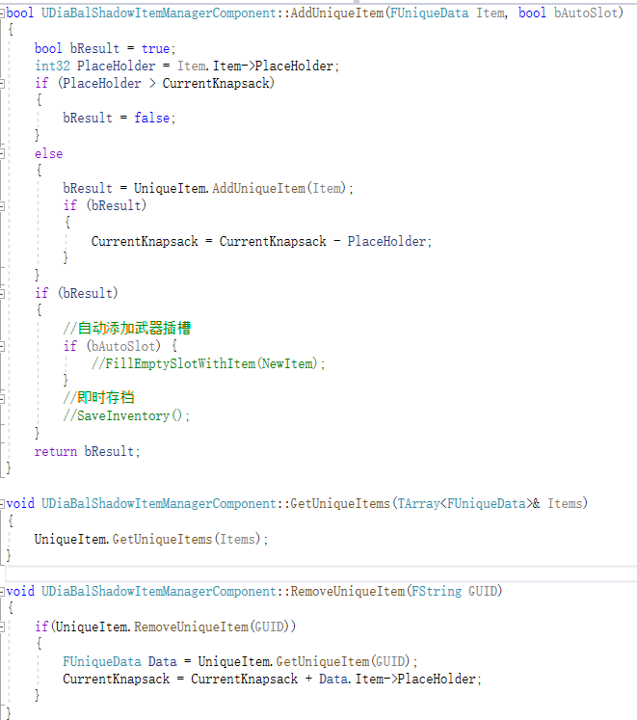

 | 捡起道具时的蓝图调用

技能系统
角色类
技能组件类
 |  |  |  |  |  |  |  |  | 2 | 技能组件包含属性集合类数组
 |  |  |  |  |  |  |  |  |  | 在技能组件初始化的时候，会把角色类里面定义的属性集合存储到数组。
 |  |  |  |  |  |  |  |  |  | /** List of attribute sets */
 |  |  |  | 1 | 互相包含 |  |  |  |  | UPROPERTY(Replicated, ReplicatedUsing=OnRep_SpawnedAttributes)
 |  |  |  |  | 从角色类里面可以获得技能组件对象 |  |  |  |  | TArray<TObjectPtr<UAttributeSet>> | SpawnedAttributes;
 |  |  |  |  | 从技能组件类里面可以获得角色（OwnerActor/AvatarActor）

属性集合类
 |  |  |  | 角色包含属性集合对象
 |  |  |  |  |  |  |  |  | 7 | 按照效果类里面的定义的属性运算公式去修改属性
 |  |  |  |  |  |  |  |  |  | 角色类调用属性集合对象获取修改后的值

 |  |  | 包含技能对象 |  |  | 包含可以触发的技能对象

 |  | 3 | 角色类将要触发的技能GiveAbility给技能组件类 |  |  |  |  | 一时包含正在执行的效果类对象
 |  |  | 才能TryActivateAbility触发技能

技能类
效果类
 |  |  |  |  |  | 包含效果类

 |  |  |  |  | 6 | 将要发送的效果类扔给指定的技能组件触发效果
 |  |  |  |  |  | AbilityComponent->ApplyGameplayEffectSpecToTarget(*EffectSpecHandle.Data.Get(),
 |  |  |  |  |  |  | AbilityComponent);
4 | 运行技能时候会调用技能任务类

技能任务类
 |  |  |  |  | 5 | 在技能任务类里面添加GameplayEventTag回调事件
 |  |  |  |  |  | 播放蒙太奇动画
 |  |  |  |  |  | 在蒙太奇动画里面触发动画通知状态事件
 |  |  |  |  |  | 在动画通知状态事件里面开启碰撞事件
 |  |  |  |  |  | 在碰撞事件里面发送GameplayEvent事件给技能任务类
 |  |  |  |  |  | 技能任务类将GameplayEvent发送过来的结果返回给技能类

